Planilha1
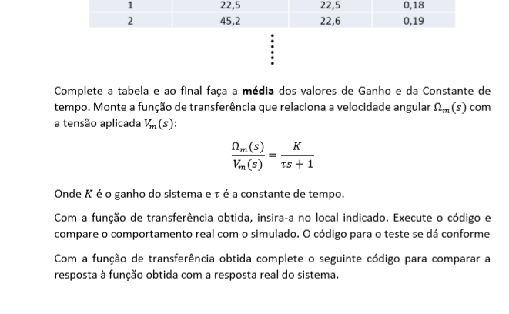
0.2 | Dados |  | Calculados
i | yf | T+To | T | ganho k | y(T)
1 | 23.91 | 0.39 | 0.19 | 23.91 | 15.111
2 | 45.765 | 0.38 | 0.18 | 22.8825 | 28.923
3 | 70.6122 | 0.37 | 0.17 | 23.5374 | 44.627
4 | 94.9972 | 0.36 | 0.16 | 23.7493 | 60.038
5 | 119.455 | 0.36 | 0.16 | 23.891 | 75.496
6 | 144.444 | 0.36 | 0.16 | 24.074 | 91.289
7 | 166.499 | 0.35 | 0.15 | 23.786 | 105.227
8 | 191.13 | 0.35 | 0.15 | 23.89125 | 120.794
9 | 217.323 | 0.35 | 0.15 | 24.147 | 137.348
10 | 241.242 | 0.35 | 0.15 | 24.1242 | 152.465
Média: |  | 0.362 | 0.162 | 23.799

 | VelAgunlar(s) | = |  | 23.799
 | Vm (s) |  | 0,162 s | + | 1

